SOMMAIRE
TYPOLOGIE DU SURENDETTEMENT DES MÉNAGES
2025

RÉGION HAUTS-DE-FRANCE

CARTES ET DONNÉES RÉGIONALES ET DÉPARTEMENTALES |  |  | [Titres cliquables ò pour accès aux onglets du classeur]
¾ | RAPPEL DES DONNÉES FRANCE | } | Données France

¾ | CARTOGRAPHIE RÉGIONALE ET DÉPARTEMENTALE | } | Indicateurs de surendettement

¾ | TABLEAUX RÉGIONAUX ET DÉPARTEMENTAUX | } | Caractéristiques des ménages surendettés
 |  | } | Ménages surendettés et effacements de dettes

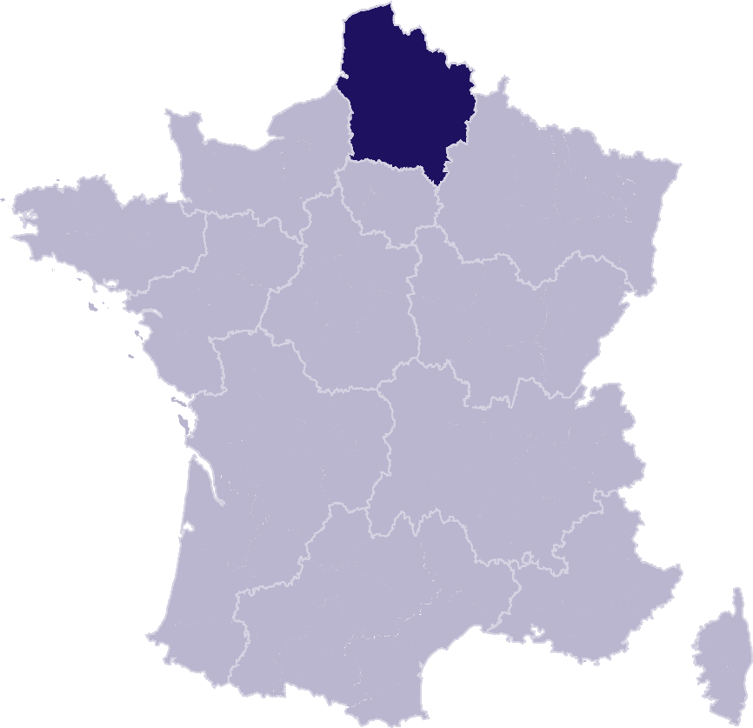
DONNÉES RÉGIONALES ET DÉPARTEMENTALES DÉTAILLÉES
SUR LES CARACTÉRISTIQUES DE L’ENDETTEMENT
¾ | DETTES PAR TYPE | } | HAUTS-DE-FRANCE
 |  | } | Aisne
 |  | } | Nord
 |  | } | Oise
 |  | } | Pas-de-Calais
 |  | } | Somme
¾ | COMPARAISON DE L’ENDETTEMENT
 | AU NIVEAU DÉPARTEMENTAL | } | Comparaison

RAPPEL-FRANCE
RAPPEL DES DONNÉES FRANCE
 | Ë Retour sommaire


148 013 dépôts de dossiers de surendettement
171 264 personnes surendettées a)
267 dépôts de dossiers pour 100 000 habitants b)
17 951 € d’endettement médian, hors immobilier, des ménages surendettés c)
62,4 % des ménages surendettés sont sous le seuil de pauvreté d)
26,1 % des surendettés se déclarent au chômage e)
23,6 % de l'encours total de dettes effacé f)

Note : Renvois communs avec l'onglet « Indicateurs-régions-dépts », auquel se reporter. | Haut de page ~

INDICATEURS-RÉGION-DÉPTS
 | RÉGION HAUTS-DE-FRANCE
 |  |  |  |  |  | Ë Retour sommaire
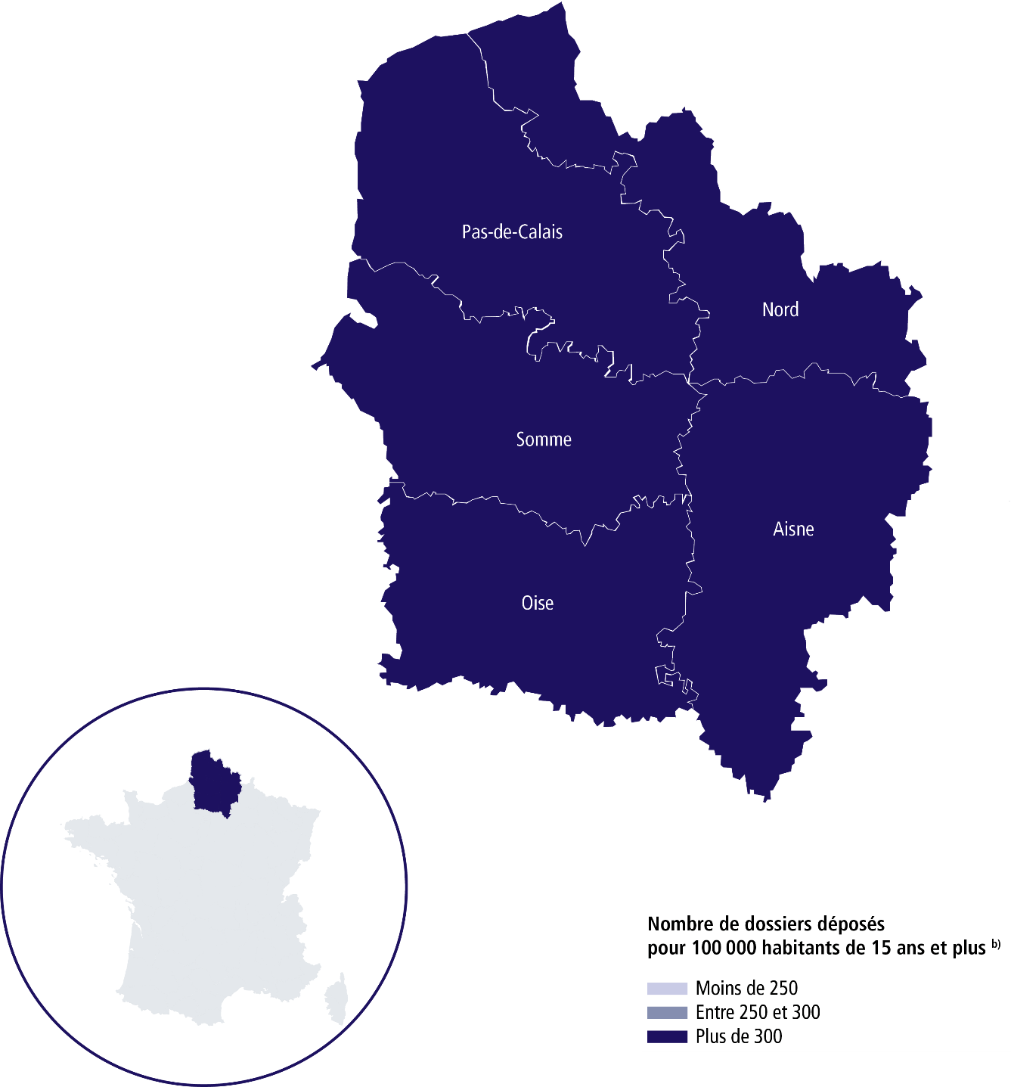

 | SURENDETTEMENT – DONNÉES 2025

 | 20 663 dépôts de dossiers de surendettement
 | 24 899 personnes surendettées a)
 | 420 dépôts de dossiers pour 100 000 habitants b)
 | 14 445 € d'endettement médian, hors immobilier, des ménages surendettés c)
 | 69 % des ménages surendettés sont sous le seuil de pauvreté d)
 | 27 % des surendettés se déclarent au chômage e)
 | 23,1 % de l'encours total de dettes effacé f)

 |  | AISNE |  |  | PAS-DE-CALAIS

 | 2 020 dépôts de dossiers de surendettement |  |  | 5 678 dépôts de dossiers de surendettement
 | 2 455 personnes surendettées a) |  |  | 7 023 personnes surendettées a)
 | 472 dépôts de dossiers pour 100 000 habitants b) |  |  | 475 dépôts de dossiers pour 100 000 habitants b)
 | 14 467 € d'endettement médian, hors immobilier, des ménages surendettés c) |  |  | 14 203 € d'endettement médian, hors immobilier, des ménages surendettés c)
 | 70 % des ménages surendettés sont sous le seuil de pauvreté d) |  |  | 69,4 % des ménages surendettés sont sous le seuil de pauvreté d)
 | 29 % des surendettés se déclarent au chômage e) |  |  | 25,9 % des surendettés se déclarent au chômage e)
 | 17,9 % de l'encours total de dettes effacé f) |  |  | 24,3 % de l'encours total de dettes effacé f)

 |  | NORD |  |  | SOMME

 | 9 154 dépôts de dossiers de surendettement |  |  | 1 719 dépôts de dossiers de surendettement
 | 10 895 personnes surendettées a) |  |  | 2 045 personnes surendettées a)
 | 425 dépôts de dossiers pour 100 000 habitants b) |  |  | 366 dépôts de dossiers pour 100 000 habitants b)
 | 13 822 € d'endettement médian, hors immobilier, des ménages surendettés c) |  |  | 14 707 € d'endettement médian, hors immobilier, des ménages surendettés c)
 | 70,4 % des ménages surendettés sont sous le seuil de pauvreté d) |  |  | 66,1 % des ménages surendettés sont sous le seuil de pauvreté d)
 | 27,3 % des surendettés se déclarent au chômage e) |  |  | 26,6 % des surendettés se déclarent au chômage e)
 | 26,4 % de l'encours total de dettes effacé f) |  |  | 19,6 % de l'encours total de dettes effacé f)

 |  | OISE

 | 2 092 dépôts de dossiers de surendettement
 | 2 481 personnes surendettées a)
 | 311 dépôts de dossiers pour 100 000 habitants b)
 | 17 535 € d'endettement médian, hors immobilier, des ménages surendettés c)
 | 63,5 % des ménages surendettés sont sous le seuil de pauvreté d)
 | 26,3 % des surendettés se déclarent au chômage e)
 | 17,8 % de l'encours total de dettes effacé f) |  |  |  |  | Haut de page ~

Renvois

a) | Personnes surendettées : nombre de personnes surendettées |  | e) | Taux de chômage des surendettés : pourcentage de personnes
 | (débiteurs et codébiteurs) dont le dossier a été déposé en 2025 |  |  | surendettées (débiteurs, codébiteurs, conjoints et personnes à charge)
 |  |  |  | dont le dossier a été traité en 2025 et qui se déclarent au chômage
b) | Dépôts de dossiers de surendettement pour 100 000 habitants : |  |  | (tel que mesuré par l’Insee selon la définition du Bureau international
 | ratio rapportant le nombre de dossiers déposés en 2025 |  |  | du travail [BIT] ; données provisoires au deuxième trimestre 2025).
 | à la population résidente du territoire âgée de 15 ans et plus
 | au 1er janvier 2025. |  | f) | Part de l'encours total de dettes effacée dans les dossiers clos,
 |  |  |  | hors dossiers clos avant examen de recevabilité ainsi qu'après décision
c) | L’endettement médian, hors immobilier, |  |  | ou jugement d'irrecevabilité, et qui ont bénéficié de mesures imposées
 | des ménages surendettés comprend les dettes de logement. |  |  | à la suite d'un rétablissement personnel ou de mesures avec effacement
 |  |  |  | partiel des dettes.
d) | Taux de pauvreté des ménages surendettés : proportion de
 | personnes surendettées (débiteurs, codébiteurs, conjoints et personnes
 | à charge) vivant dans un ménage dont le dossier a été traité en 2025
 | et dont le niveau de vie est inférieur au seuil de pauvreté
 | de l’année 2023 calculé par l’Insee. |  |  | Sources : Banque de France et Insee.

